w4d1
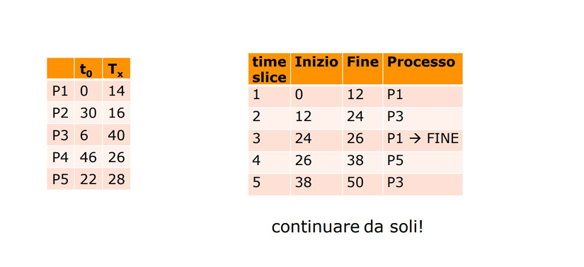
W4D1 |  | CPU |  |  |  | WAIT

 | ROUND ROBIN
 |  |  |  |  |  |  |  |  |  |  |  |  |  |  |  |  |  |  | Tot | Res
P1 | 12 |  | 2 |  |  |  |  |  |  |  |  |  |  |  |  |  |  |  | 14 | 0 | PROCS
P2 |  |  |  |  |  | 12 |  |  |  | 4 |  |  |  |  |  |  |  |  | 16 | 0
P3 |  | 12 |  |  | 12 |  |  |  | 12 |  |  |  | 4 |  |  |  |  |  | 40 | 0
P4 |  |  |  |  |  |  |  | 12 |  |  |  | 12 |  | 2 |  |  |  |  | 26 | 0
P5 |  |  |  | 12 |  |  | 12 |  |  |  | 4 |  |  |  |  |  |  |  | 28 | 0
 |  |  |  |  |  |  |  |  |  |  |  |  |  |  |  |  |  |  | 124

s | 0 | 6 | 12 | 22 | 24 | 26 | 30 | 38 | 46 | 50 | 62 | 74 | 86 | 98 | 102 | 106 | 118 | 122 | 124 |  | CODA

 | P1 | P1 | P3 | P3 | P1 | P5 | P5 | P3 | P3 | P2 | P5 | P4 | P3 | P2 | P5 | P4 | P3 | P4
 |  | P3 | P1 | P1 | P5 | P3 | P3 | P2 | P2 | P5 | P4 | P3 | P2 | P5 | P4 | P3 | P4
 |  |  |  | P5 | P3 |  | P2 | P5 | P5 | P4 | P3 | P2 | P5 | P4 | P3
 |  |  |  |  |  |  |  |  | P4 | P3 | P2 | P5 | P4 | P3

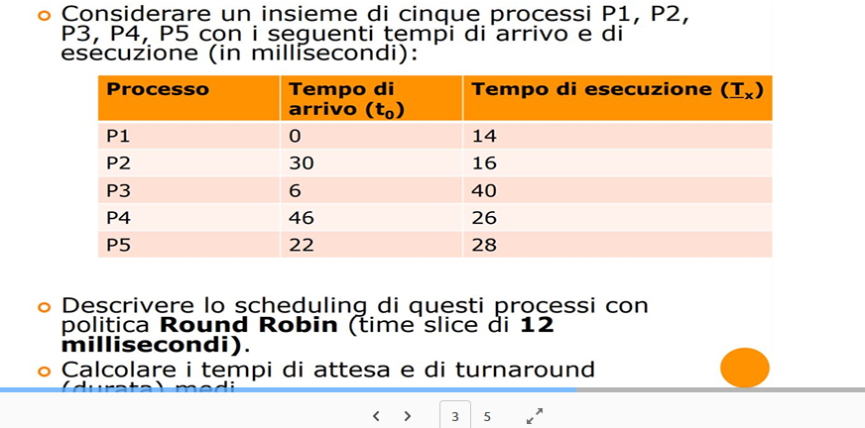
Proc | Ta | Te |  |  |  |  |  |  |  |  |  |  |  | Slc | In | Fn | Proc
P1 | 0 | 14 |  |  |  |  |  |  |  |  |  |  |  | 1 | 0 | 12 | P1
P2 | 30 | 16 |  |  |  |  |  |  |  |  |  |  |  | 2 | 12 | 24 | P3
P3 | 6 | 40 |  |  |  |  |  |  |  |  |  |  |  | 3 | 24 | 26 | P1 -> FINE
P4 | 46 | 26 |  |  |  |  |  |  |  |  |  |  |  | 4 | 26 | 38 | P5
P5 | 22 | 28 |  |  |  |  |  |  |  |  |  |  |  | 5 | 38 | 50 | P3
 |  |  |  |  |  |  |  |  |  |  |  |  |  | 6 | 50 | 62 | P2
 |  | Tr |  | Att |  |  |  |  |  |  |  |  |  | 7 | 62 | 74 | P5
P1 |  | 26 |  | 12 |  |  |  |  |  |  |  |  |  | 8 | 74 | 86 | P4
P2 |  | 72 |  | 36 |  |  |  |  |  |  |  |  |  | 9 | 86 | 98 | P3
P3 |  | 116 |  | 70 |  |  |  |  |  |  |  |  |  | 10 | 98 | 102 | P2 -> FINE
P4 |  | 78 |  | 24 |  |  |  |  |  |  |  |  |  | 11 | 102 | 106 | P5 -> FINE
P5 |  | 84 |  | 52 |  |  |  |  |  |  |  |  |  | 12 | 106 | 118 | P4
 |  |  |  |  |  |  |  |  |  |  |  |  |  | 13 | 118 | 122 | P3 -> FINE
 |  | 75.2 |  | 38.8 |  |  |  |  |  |  |  |  |  | 14 | 122 | 124 | P4 -> FINE
 |  |  |  | ^- Attesa Medio
 |  | ^- Turnaround Medio

